Invulinstructies
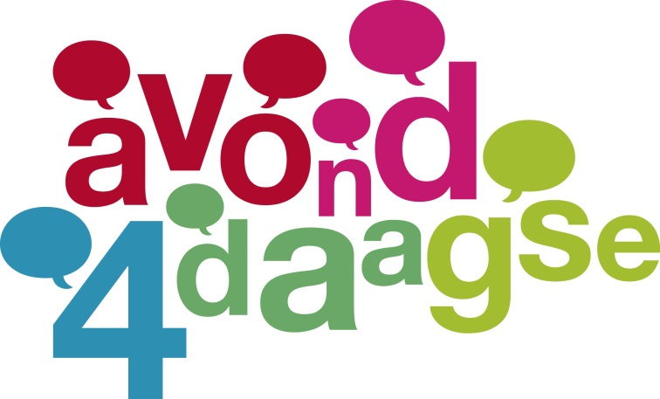

Er behoeven alleen gegevens ingevuld te worden op het blad Invoer.
De rest van de gegevens worden door het programma doorgeleverd aan de andere pagina's

Vult u wel de naam van de school en het emailadres van de contactpersoon in.

De inschrijving van 'volwassenen - geen ouder-inschrijving - ' wordt alleen ingevuld
als er volwassenen zijn die een medaille willen ontvangen.

De ouder-inschrijving is voor de begeleiders van de groepen.

Een ouder-inschrijving kost € 3,50 per voor alle 4 de dagen.

Op de 5 km behoeven per 2 kinderen 1 volwassene niet te betalen en op de 10 km is dat per 5 kinderen 1 volwassene.
Dus op de 5 km 2:1 en op de 10/15 km 5:1.

Dit wordt in de factuur zichtbaar gemaakt door allereerst iedere ouder-inschrijving te berekenen en daarna
een korting te geven voor het quotum.

Na het invullen gaarne het bestand opslaan met als bestandsnaam de naam van de school.
Daarna het bestand per mail aan ons zenden.

Ons mailadres is: moniquevandenakker47@gmail.com.

Op de factuur vindt u de gegevens van onze bankrekening om het eindbedrag over te maken.

© (2023) Wandelvereniging Gelderland

Invoer
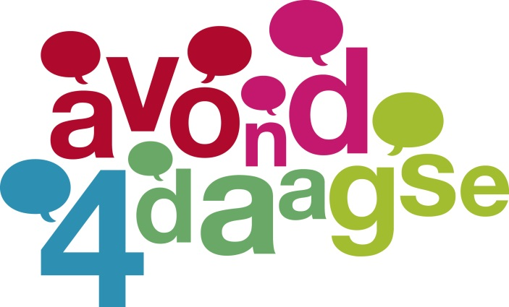

 |  |  |  |  | Naam van de school
 |  |  |  |  | email-adres

 | KINDEREN |  |  |  |  | VOLWASSENEN (LET OP: GEEN OUDER-INSCHRIJVING)

aantal inschrijvingen |  |  |  |  | aantal inschrijvingen
per soort medaille |  |  |  |  | per soort medaille
en per afstand |  |  |  |  | en per afstand

medaille | 5 km | 10 km | 15 km | Totaal | medaille | 5 km | 10 km | 15 km | Totaal

1 |  |  |  | 0 | 1 |  |  |  | 0
2 |  |  |  | 0 | 2 |  |  |  | 0
3 |  |  |  | 0 | 3 |  |  |  | 0
4 |  |  |  | 0 | 4 |  |  |  | 0
5 |  |  |  | 0 | 5 |  |  |  | 0
6 |  |  |  | 0 | 6 |  |  |  | 0
7 |  |  |  | 0 | 7 |  |  |  | 0
8 |  |  |  | 0 | 8 |  |  |  | 0
9 |  |  |  | 0 | 9 |  |  |  | 0
10 |  |  |  | 0 | 10 |  |  |  | 0
11 |  |  |  | 0 | 11 |  |  |  | 0
12 |  |  |  | 0 | 12 |  |  |  | 0
13 |  |  |  | 0 | 13 |  |  |  | 0
14 |  |  |  | 0 | 14 |  |  |  | 0
15 |  |  |  | 0 | 15 |  |  |  | 0

Totaal aantal kinderen | 0 | 0 | 0 | 0 | Totaal aantal volwassenen | 0 | 0 | 0 | 0

Ouder-inschrijvingen |  |  |  | 0

Totaal per afstand | 0 | 0 | 0 | 0

©(2023) Wandelvereniging Gelderland

Samenvatting


Naam van de school
email-adres

5 km

Aantal kinderen | 0
Aantal volwassenen met beloning | 0

10 km

Aantal kinderen | 0
Aantal volwassenen met beloning | 0

15 km

Aantal kinderen | 0
Aantal volwassenen met beloning | 0

Aantal ouder-inschrijvingen | 0

©(2023) Wandelvereniging Gelderland

Afrekening
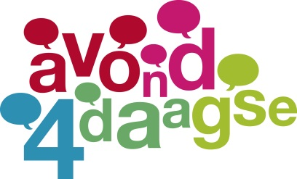

Datum: | 2023-04-11 09:11:09

Inschrijving school:

5 km |  |  |  |  |  | Maximaal aantal in te
 |  |  |  |  |  | schrijven ouders
aantal kinderen |  |  | 0 |  |  |  | 0
aantal volwassenen |  |  | 0
(met beloning)
 |  | Totaal | 0 | € 6.50 | € -

10 km |  |  |  |  |  | Maximaal aantal in te
 |  |  |  |  |  | schrijven ouders
aantal kinderen |  |  | 0 |  |  |  | 0
aantal volwassenen |  |  | 0
(met beloning)
 |  | Totaal | 0 | € 6.50 | € -

15 km |  |  |  |  |  | Maximaal aantal in te
 |  |  |  |  |  | schrijven ouders
aantal kinderen |  |  | 0 |  |  |  | 0
aantal volwassenen |  |  | 0
(met beloning)
 |  | Totaal | 0 | € 6.50 | € -

Subtotaal |  |  |  |  | € -

Aantal ouders op ouder-inschrijving
 |  |  | 0 | x € 3,50 | € -

Maximaal aantal in te schrijven ouders
 |  |  | 0

Aantal kortingen (indien negatief
dan het maximum) |  |  | 0 | x € 3,50 = | € -

 | Totaal te betalen |  |  |  | € - |  | © (2023) Wandelvereniging Gelderland

Factuur



REKENING ten behoeve van:

Inzake de inschrijvingen voor de Avondvierdaagse Nijmegen 2023
te houden van 30 mei t/m 2 juni

Totaal aantal inschrijvingen met medaille | 0 | x € 6,50 | € -

Totaal aantal ouder inschrijvingen | 0 | x € 3,50 | € -

Korting | 0 | x € 3,50 | € -

 |  |  | € -

Bank rekening NL47RBRB8836638562

emailadres school:

